育苗計画作成用ガントチャート
 |  |  | 田植日に合わせた育苗計画作成用ガントチャート

日平均平年気温 | 7 | 7.1 | 7.3 | 7.4 | 7.6 | 7.8 | 7.9 | 8.1 | 8.3 | 8.5 | 8.7 | 8.9 | 9.1 | 9.3 | 9.5 | 9.7 | 9.9 | 10.1 | 10.3 | 10.5 | 10.6 | 10.8 | 11 | 11.2 | 11.3 | 11.5 | 11.7 | 11.8 | 12 | 12.2 | 12.4 | 12.5 | 12.7 | 12.9 | 13.1 | 13.3 | 13.5 | 13.7 | 13.8 | 14 | 14.1 | 14.2 | 14.3 | 14.5 | 14.6 | 14.7 | 14.8 | 14.9 | 15 | 15.1 | 15.3 | 15.5 | 15.6 | 15.8 | 16 | 16.2 | 16.4 | 16.6 | 16.7 | 16.9 | 17 | 17.2 | 17.3 | 17.5
日最高平年気温 | 10.7 | 10.9 | 11 | 11.2 | 11.3 | 11.5 | 11.7 | 11.9 | 12.1 | 12.3 | 12.5 | 12.7 | 12.9 | 13.1 | 13.3 | 13.5 | 13.7 | 13.9 | 14.1 | 14.3 | 14.5 | 14.6 | 14.8 | 15 | 15.2 | 15.3 | 15.5 | 15.7 | 15.8 | 16 | 16.2 | 16.4 | 16.6 | 16.8 | 17 | 17.2 | 17.4 | 17.6 | 17.8 | 17.9 | 18.1 | 18.2 | 18.3 | 18.3 | 18.4 | 18.5 | 18.6 | 18.7 | 18.8 | 18.9 | 19.1 | 19.3 | 19.4 | 19.6 | 19.8 | 20.0 | 20.2 | 20.4 | 20.6 | 20.7 | 20.9 | 21 | 21.2 | 21.3
日最低平年気温 | 3.1 | 3.2 | 3.3 | 3.5 | 3.6 | 3.8 | 4.0 | 4.1 | 4.3 | 4.5 | 4.7 | 4.9 | 5.1 | 5.3 | 5.5 | 5.7 | 5.9 | 6.1 | 6.3 | 6.5 | 6.7 | 6.9 | 7.1 | 7.2 | 7.4 | 7.6 | 7.8 | 8.0 | 8.2 | 8.3 | 8.5 | 8.7 | 8.9 | 9.1 | 9.3 | 9.5 | 9.7 | 9.9 | 10.0 | 10.2 | 10.4 | 10.5 | 10.6 | 10.8 | 10.9 | 11.1 | 11.2 | 11.3 | 11.5 | 11.6 | 11.8 | 12.0 | 12.1 | 12.3 | 12.5 | 12.7 | 12.8 | 13.0 | 13.2 | 13.3 | 13.5 | 13.6 | 13.8 | 13.9
月/日 | 2026-03-25 | 2026-03-26 | 2026-03-27 | 2026-03-28 | 2026-03-29 | 2026-03-30 | 2026-03-31 | 2026-04-01 | 2026-04-02 | 2026-04-03 | 2026-04-04 | 2026-04-05 | 2026-04-06 | 2026-04-07 | 2026-04-08 | 2026-04-09 | 2026-04-10 | 2026-04-11 | 2026-04-12 | 2026-04-13 | 2026-04-14 | 2026-04-15 | 2026-04-16 | 2026-04-17 | 2026-04-18 | 2026-04-19 | 2026-04-20 | 2026-04-21 | 2026-04-22 | 2026-04-23 | 2026-04-24 | 2026-04-25 | 2026-04-26 | 2026-04-27 | 2026-04-28 | 2026-04-29 | 2026-04-30 | 2026-05-01 | 2026-05-02 | 2026-05-03 | 2026-05-04 | 2026-05-05 | 2026-05-06 | 2026-05-07 | 2026-05-08 | 2026-05-09 | 2026-05-10 | 2026-05-11 | 2026-05-12 | 2026-05-13 | 2026-05-14 | 2026-05-15 | 2026-05-16 | 2026-05-17 | 2026-05-18 | 2026-05-19 | 2026-05-20 | 2026-05-21 | 2026-05-22 | 2026-05-23 | 2026-05-24 | 2026-05-25 | 2026-05-26 | 2026-05-27
曜日 | 水 | 木 | 金 | 土 | 日 | 月 | 火 | 水 | 木 | 金 | 土 | 日 | 月 | 火 | 水 | 木 | 金 | 土 | 日 | 月 | 火 | 水 | 木 | 金 | 土 | 日 | 月 | 火 |  |  |  |  |  |  |  |  |  | 金 | 土 | 日 | 月 | 火 | 水 | 木 | 金 | 土 | 日 | 月 | 火 | 水 | 木 | 金 | 土 | 日 | 月 | 火 | 水 | 木 | 金 | 土 | 日 | 月 | 火 | 水
佐渡米ｶﾚﾝﾀﾞｰ | ➀一か月予報確認(毎週木曜14：30） ②育苗道具確認{鳩胸催芽器・出芽器等のｻｰﾓ稼働状況,ハウス回り防風・破れ・除草・均平} ③資材確認{被覆資材・料理温度計} |  |  |  |  |  |  | 塩水選 | 浸種 | 2 | 3 | 4 | 5 | 6 | 7 | 8 | 9 | 催芽 |  | 脱水 | 播種 | 無加温;平年～温かめ4日 |  |  | 被覆取 | 緑化 | 1 | 2 | 3 | 4 | 5 | 6 | 7 | 8 | 9 | 硬化終了 |  | 移植・苗自己採り期間
作業 |  |  |  |  |  |  |  |  | 初日水温12℃ |  |  |  |  |  |  |  |  | 28℃ |  | 干す |  | 低温年6日⇒後半半ｼｰﾄ等 |  |  |  |  | 被覆取 | 緑化 | 2 | 3 | 4 | 5 | 6 | 7 | 8 | 9 | 硬化終了
留意点 |  |  |  |  |  |  |  |  |  | 12℃ | 水替 | 12℃ | 12℃ | 水替 | 12℃以上保つ |  | 遅霜注意 | 急ぎなら30℃,以上は× | 鳩胸確認
 |  |  |  |  |  |  |  |  |  |  |  |  |  |  |  |  |  |  |  |  |  |  |  |  |  |  |  |  |  |  |  | 浸種 | 2 | 3 | 4 | 5 | 6 | 7 | 催芽 | 脱水播種 | 平年～温かめ4日 |  |  | 被覆取 | 緑化 | 1 | 2 | 3 | 4 | 5 | 6 | 7 | 硬化終了 | 苗自己採り期間
 |  |  |  |  |  |  |  |  |  |  |  |  |  |  |  |  |  |  |  |  | 催芽 |  | 脱水 | 播種 | 平年～温かめ4日 |  |  | 被覆取 | 緑化 | 1 | 2 | 3 | 4 | 5 | 6 | 7 | 8 | 9 | 硬化終了
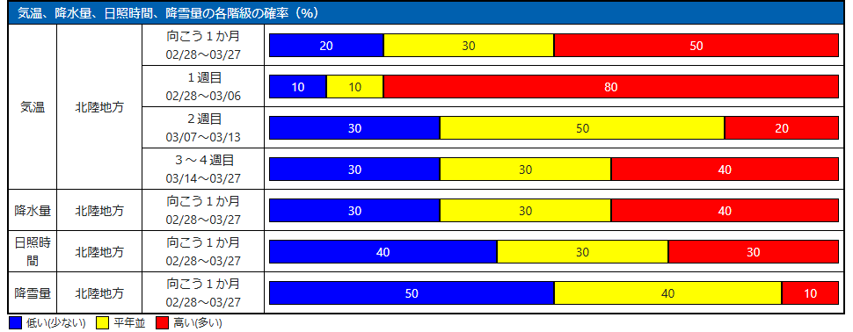
近年の育苗注意ポイント
●昨年の失敗を思い出す＋育苗資材更新変更時はJAへ相談する
➀種子場も高齢化＋高温登熟で罹病の可能性や休眠が深いことがある
⇒休眠程度情報の入手＋こまめな管理
⇒休眠深い場合は浸種は温度を加温保温できる容器(鳩胸催芽器)を使い
浸種初日は12～15℃、その後も12℃以上保ちながら芽の動きに注意する
●鳩胸催芽器は加温だけ出来冷却できない、40℃で発芽以上使えなくなる
②近年の極端現象で苗焼けが生じやすい
⇒特に無加温育苗の緑化期(被覆とるまで）温度管理が必要
日天気予報で晴天の場合は午前10時には腰ビニルを開けておく
『曇り時々晴』は要注意！
③育苗資材(ﾊｳｽビニルや被覆資材の更新・新たなものに）変更時は、従来管理では失敗する{近年}の被覆資材は焼けにくいものが多いが過信はダメ｝
⇒体感とJA販売料理温度計(デジタル温度計）で育苗箱床土温度にめくばりする
④微生物農薬は消費期限・使用水位温に注意
⇒消費期限切れや開封後日数経過は器機が悪くなってる＋水温は10℃以上

